Sheet2
G2
performance | 极小元法 | 标签迭代 | ILP | time | 极小元法 | 标签迭代 | ILP
单源 | 100.00% | 100.00% | 100.00% |  | 0.3594 | 0.5292 | 1.1837
多源 | 82.13% | 82.13% | 82.13% |  | 0.2506 | 0.3602 | 1.0652
G3
performance | 极小元法 | 标签迭代 | ILP | time | 极小元法 | 标签迭代 | ILP
单源 | 100.00% | 100.00% | 100.00% |  | 13.6602 | 20.0177 | 73.4500
多源 | 90.85% | 90.85% | 90.85% |  | 1.2463 | 2.9568 | 8.5357

G2
performance | 极小元法 | 标签迭代 | ILP |  | time | 极小元法 | 标签迭代 | ILP
G2-单源 | 100.00% | 100.00% | 100.00% |  | G2-单源 | 0.3594 | 0.5292 | 1.1837
G2-多源 | 82.13% | 82.13% | 82.13% |  | G2-多源 | 0.2506 | 0.3602 | 1.0652
G3-单源 | 100.00% | 100.00% | 100.00% |  | G3-单源 | 13.6602 | 20.0177 | 73.4500
G3-多源 | 90.85% | 90.85% | 90.85% |  | G3-多源 | 1.2463 | 2.9568 | 8.5357

performance | 极小元法 | 标签迭代 | ILP | time | 极小元法 | 标签迭代 | ILP
G2-单源 | 100.00% | 100.00% | 100.00% | G2-单源 | 0.3594 | 0.5292 | 1.1837
G2-多源 | 82.13% | 82.13% | 82.13% | G2-多源 | 0.2506 | 0.3602 | 1.0652
G3-单源 | 100.00% | 100.00% | 100.00% | G3-单源 | 13.6602 | 20.0177 | 73.4500
G3-多源 | 90.85% | 90.85% | 90.85% | G3-多源 | 1.2463 | 2.9568 | 8.5357

Sheet3
performance |  | 极小元法 | 标签迭代 | ILP | time | 极小元法 | 标签迭代 | ILP
G2-单源 | 无噪音 | 100.00% | 100.00% | 100.00% | 无噪音 | 0.3594 | 0.5292 | 1.1837
 | 观测误差 | 50.26% | 51.81% | 65.28% | 观测误差 | 0.4180 | 0.5464 | 2.4400
 | 概率传播 | 100.00% | 100.00% | 100.00% | 概率传播 | 0.3426 | 0.5173 | 9.8306
G2-多源 | 无噪音 | 82.13% | 82.13% | 82.13% | 无噪音 | 0.2506 | 0.3602 | 1.0652
 | 观测误差 | 34.27% | 49.45% | 63.00% | 观测误差 | 0.2564 | 0.3638 | 2.1175
 | 概率传播 | 95.77% | 95.77% | 95.77% | 概率传播 | 0.2585 | 0.3601 | 0.5458
G3-单源 | 无噪音 | 100.00% | 100.00% | 100.00% | 无噪音 | 13.6602 | 20.0177 | 73.4500
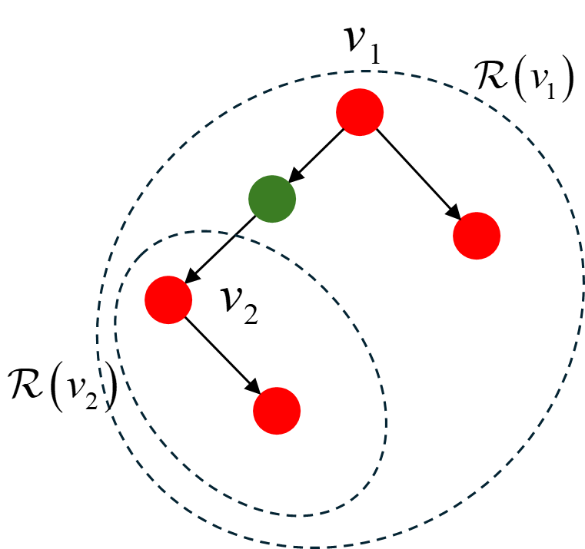
 | 观测误差 | 27.80% | 34.70% | 54.43% | 观测误差 | 16.4999 | 19.0498 | 412.5471
 | 概率传播 | 100.00% | 100.00% | 100.00% | 概率传播 | 15.5577 | 13.8099 | 26.8886
G3-多源 | 无噪音 | 90.85% | 90.85% | 90.85% | 无噪音 | 1.2463 | 2.9568 | 8.5357
 | 观测误差 | 7.57% | 26.60% | 43.63% | 观测误差 | 1.3653 | 1.9394 | 32.9666
 | 概率传播 | 99.32% | 99.32% | 99.32% | 概率传播 | 1.0783 | 1.1735 | 2.3343

performance | 观测误差 | 极小元法 | 标签迭代 | ILP | 观测误差 | 极小元法 | 标签迭代 | ILP
 | G2-单源 | 50.26% | 51.81% | 65.28% | G2-单源 | 0.4180 | 0.5464 | 2.4400
 | G2-多源 | 34.27% | 49.45% | 63.00% | G2-多源 | 0.2564 | 0.3638 | 2.1175
 | G3-单源 | 27.80% | 34.70% | 54.43% | G3-单源 | 16.4999 | 19.0498 | 412.5471
 | G3-多源 | 7.57% | 26.60% | 43.63% | G3-多源 | 1.3653 | 1.9394 | 32.9666
 | 概率传播 |  |  |  | 概率传播 | 极小元法 | 标签迭代 | ILP
 | G2-单源 | 100.00% | 100.00% | 100.00% | G2-单源 | 0.3426 | 0.5173 | 9.8306
 | G2-多源 | 95.77% | 95.77% | 95.77% | G2-多源 | 0.2585 | 0.3601 | 0.6399
 | G3-单源 | 100.00% | 100.00% | 100.00% | G3-单源 | 15.5577 | 13.8099 | 26.8886
 | G3-多源 | 99.32% | 99.32% | 99.32% | G3-多源 | 1.0783 | 1.1735 | 2.3343

Sheet4
逐层溯源
G1-G2
performance |  | 极小元法 | 标签迭代 | ILP | time | 极小元法 | 标签迭代 | ILP
单源 | 无噪音 | 100.00% | 100.00% | 100.00% | 无噪音 | 0.3681 | 0.6469 | 0.8838
 | 观测误差 | 13.47% | 12.95% | 32.54% | 观测误差 | 0.4608 | 0.8670 | 0.6459
 | 概率传播 | 100.00% | 100.00% | 100.00% | 概率传播 | 0.4222 | 0.7197 | 1.1321

多源 | 无噪音 | 67.05% | 67.05% | 56.86% | 无噪音 | 0.3109 | 0.3882 | 0.5879
 | 观测误差 | 26.30% | 20.67% | 31.14% | 观测误差 | 0.2046 | 0.4013 | 0.4629
 | 概率传播 | 71.39% | 71.39% | 56.07% | 概率传播 | 0.2796 | 0.4200 | 0.5408

G2-G3
performance |  | 极小元法 | 标签迭代 | ILP | time | 极小元法 | 标签迭代 | ILP
单源 | 无噪音 | 100.00% | 100.00% | 100.00% | 无噪音 | 11.0153 | 16.9239 | 30.9897
 | 观测误差 | 2.32% | 10.72% | 27.19% | 观测误差 | 14.4339 | 19.6285 | 159.7324
 | 概率传播 | 100.00% | 100.00% | 100.00% | 概率传播 | 14.6755 | 16.9787 | 93.6573

多源 | 无噪音 | 90.29% | 90.29% | 81.20% | 无噪音 | 0.8923 | 1.0669 | 5.1239
 | 观测误差 | 9.13% | 18.00% | 31.02% | 观测误差 | 1.0683 | 1.2751 | 3.2436
 | 概率传播 | 98.30% | 98.30% | 80.83% | 概率传播 | 1.0869 | 1.2674 | 5.0564
Fake data
 | 极小元法 | 标签迭代 | ILP | ILP-逐层 | time | 极小元法 | 标签迭代 | ILP | ILP-逐层
G2-单源 | 50.26% | 51.81% | 65.28% | 62.77% | G2-单源 | 0.4180 | 0.5464 | 2.4400 | 0.6459
G2-多源 | 34.27% | 49.45% | 63.00% | 59.84% | G2-多源 | 0.2564 | 0.3638 | 2.1175 | 0.4629
G3-单源 | 27.80% | 34.70% | 54.43% | 53.79% | G3-单源 | 16.4999 | 19.0498 | 412.5471 | 159.7324
G3-多源 | 7.57% | 26.60% | 43.63% | 41.29% | G3-多源 | 1.3653 | 1.9394 | 32.9666 | 3.2436
True data
 | 极小元法 | 标签迭代 | ILP | ILP-逐层 | time | 极小元法 | 标签迭代 | ILP | ILP-逐层
G2-单源 | 50.26% | 51.81% | 65.28% | 32.54% | G2-单源 | 0.4180 | 0.5464 | 2.4400 | 0.6459
G2-多源 | 34.27% | 49.45% | 63.00% | 31.14% | G2-多源 | 0.2564 | 0.3638 | 2.1175 | 0.4629
G3-单源 | 27.80% | 34.70% | 54.43% | 27.19% | G3-单源 | 16.4999 | 19.0498 | 412.5471 | 159.7324
G3-多源 | 7.57% | 26.60% | 43.63% | 31.02% | G3-多源 | 1.3653 | 1.9394 | 32.9666 | 3.2436

